Feuil1
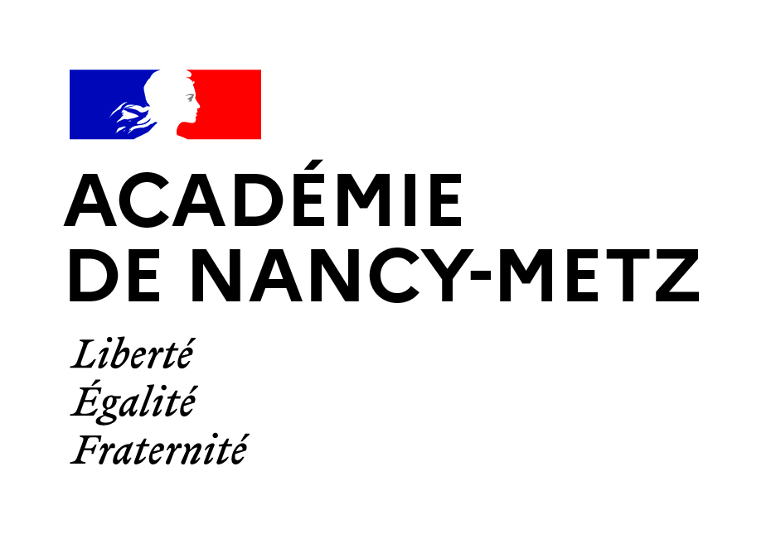 | Résultats élections professionnelles 2022

Scrutin : CSA de proximité de l'académie de Nancy-Metz

Organisations syndicales | Voix | Pourcentage | Sièges
SNE | 356 | 2.38 % | 0
SGEN-CFDT | 1489 | 9.95 % | 1
SNALC | 554 | 3.70 % | 0
CGT | 670 | 4.48 % | 0
UNSA | 3163 | 21.13 % | 3
SUD | 556 | 3.71 % | 0
Action et démocratie | 142 | 0.95 % | 0
FO | 2912 | 19.45 % | 2
FSU | 5068 | 33.85 % | 4
SNCL-SIES-SAGES | 61 | 0.41 % | 0

Scrutin : CAPA des enseignants du 2nd degré, CPE et PSY

Organisations syndicales | Voix | Pourcentage | Sièges
FO | 1849 | 30.73 % | 7
SNALC | 481 | 7.99 % | 1
SGEN-CFDT | 705 | 11.72 % | 2
FSU | 1859 | 30.90 % | 7
UNSA | 516 | 8.58 % | 1
SUD | 257 | 4.27 % | 0
CGT | 350 | 5.82 % | 1

Scrutin : CAPA des personnels de direction

Organisations syndicales | Voix | Pourcentage | Sièges
SGEN-CFDT | 56 | 15.91 % | 0
FO | 44 | 12.50 % | 0
UNSA | 252 | 71.59 % | 2

Scrutin : CAPA des AAE

Organisations syndicales | Voix | Pourcentage | Sièges
FO | 14 | 6.64 % | 0
FSU | 44 | 20.85 % | 0
UNSA | 153 | 72.51 % | 2

Scrutin : CAPA des SAENES et TEN

Organisations syndicales | Voix | Pourcentage | Sièges
UNSA | 139 | 42.64 % | 1
SGEN-CFDT | 32 | 9.82 % | 0
FO | 18 | 5.52 % | 0
CGT | 19 | 5.83 % | 0
SUD | 24 | 7.36 % | 0
FSU | 94 | 28.83 % | 1

Scrutin : CAPA des ADJAENES et ATEE

Organisations syndicales | Voix | Pourcentage | Sièges
UNSA | 167 | 37.70 % | 2
SUD | 28 | 6.32 % | 0
CGT | 47 | 10.61 % | 0
FO | 47 | 10.61 % | 0
FSU | 154 | 34.76 % | 2

Scrutin : CAPA des ATRF

Organisations syndicales | Voix | Pourcentage | Sièges
FO | 12 | 7.06 % | 0
CGT | 31 | 18.24 % | 0
FSU | 24 | 14.12 % | 0
UNSA | 103 | 60.59 % | 2

Scrutin : CAPA des INFENES, CTSS at ASSAE

Organisations syndicales | Voix | Pourcentage | Sièges
SGEN-CFDT | 26 | 10.00 % | 0
FO | 11 | 4.23 % | 0
UNSA | 65 | 25.00 % | 0
CGT | 18 | 6.92 % | 0
FSU | 140 | 53.85 % | 2

Scrutin : CAPD des instituteurs et professeurs des écoles de la Meurthe-et-Moselle (54)

Organisations syndicales | Voix | Pourcentage | Sièges
FO | 42 | 2.18 % | 0
SUD | 80 | 4.16 % | 0
CGT | 38 | 1.97 % | 0
UNSA | 690 | 35.84 % | 4
FSU | 874 | 45.40 % | 5
SGEN-CFDT | 201 | 10.44 % | 1

Scrutin : CAPD des instituteurs et professeurs des écoles de la Meuse (55)

Organisations syndicales | Voix | Pourcentage | Sièges
FSU | 202 | 36.27 % | 2
SGEN-CFDT | 14 | 2.51 % | 0
FO | 22 | 3.95 % | 0
UNSA | 319 | 57.27 % | 3

Scrutin : CAPD des instituteurs et professeurs des écoles de la Moselle (57)

Organisations syndicales | Voix | Pourcentage | Sièges
FSU | 1497 | 53.58 % | 6
SGEN-CFDT | 237 | 8.48 % | 1
SUD | 34 | 1.22 % | 0
FO | 554 | 19.83 % | 2
UNSA | 349 | 12.49 % | 1
SNE | 123 | 4.40 % | 0

Scrutin : CAPD des instituteurs et professeurs des écoles des Vosges (88)

Organisations syndicales | Voix | Pourcentage | Sièges
FO | 56 | 5.72 % | 0
SGEN-CFDT | 131 | 13.38 % | 1
UNSA | 329 | 33.61 % | 2
FSU | 463 | 47.29 % | 4

Scrutin : CCP des directeurs adjoints de SEGPA

Organisations syndicales | Voix | Pourcentage | Sièges
UNSA | 7 | 46.67 % | 1
FSU | 8 | 53.33 % | 1

Scrutin : CCSA des directeurs d'établissements spécialisés

Organisations syndicales | Voix | Pourcentage | Sièges
Carence des candidats

Scrutin : CCP des contractuels ENS, EDU et PSY

Organisations syndicales | Voix | Pourcentage | Sièges
STC | 0 | 0.00 % | 0
SNAPEN | 0 | 0.00 % | 0
Action et démocratie | 4 | 1.15 % | 0
SGEN-CFDT | 37 | 10.60 % | 1
SUD | 20 | 5.73 % | 0
FSU | 69 | 19.77 % | 1
CGT | 25 | 7.16 % | 0
UNSA | 33 | 9.46 % | 0
SNALC | 22 | 6.30 % | 0
CFTC | 2 | 0.57 % | 0
SNCL-SIES-SAGES | 1 | 0.29 % | 0
FO | 136 | 38.97 % | 3

Scrutin : CCP des contractuels SURV et ACC

Organisations syndicales | Voix | Pourcentage | Sièges
UNSA | 84 | 9.89 % | 0
SGEN-CFDT | 38 | 4.48 % | 0
SNALC | 36 | 4.24 % | 0
FSU | 169 | 19.91 % | 2
SNAPEN | 24 | 2.83 % | 0
FO | 210 | 24.73 % | 2
SUD | 121 | 14.25 % | 1
CFTC | 2 | 0.24 % | 0
CGT | 158 | 18.61 % | 1
STC | 0 | 0.00 % | 0
SNCL-SIES-SAGES | 4 | 0.47 % | 0
Action et démocratie | 3 | 0.35 % | 0

Scrutin : CCP des contractuels ATPSS

Organisations syndicales | Voix | Pourcentage | Sièges
SNCL-SIES-SAGES | 2 | 2.17 % | 0
CGT | 14 | 15.22 % | 0
SUD | 6 | 6.52 % | 0
UNSA | 23 | 25.00 % | 1
STC | 0 | 0.00 % | 0
CFTC | 1 | 1.09 % | 0
SNAPEN | 1 | 1.09 % | 0
SNALC | 3 | 3.26 % | 0
FSU | 28 | 30.43 % | 2
FO | 4 | 4.35 % | 0
Action et démocratie | 0 | 0.00 % | 0
SGEN-CFDT | 10 | 10.87 % | 0

Scrutin : CCMA

Organisations syndicales | Voix | Pourcentage | Sièges
SPELC | 176 | 23.37 % | 1
FO | 102 | 13.55 % | 1
CGT | 41 | 5.44 % | 0
CFTC | 140 | 18.59 % | 1
FEP-CFDT | 294 | 39.04 % | 2

Scrutin : CCMI

Organisations syndicales | Voix | Pourcentage | Sièges
CGT | 10 | 3.79 % | 0
CFTC | 37 | 14.02 % | 0
SPELC | 144 | 54.55 % | 2
CFDT | 73 | 27.65 % | 1

